Orientações Preenchimento
ORIENTAÇÕES PARA PREENCHIMENTO DA PLANILHA OFERTA DO EDITAL Nº 008/2021 - SERVIÇOS FISIOTERAPÊUTICOS

1º PASSO: | Abra a Aba Oferta Prestador

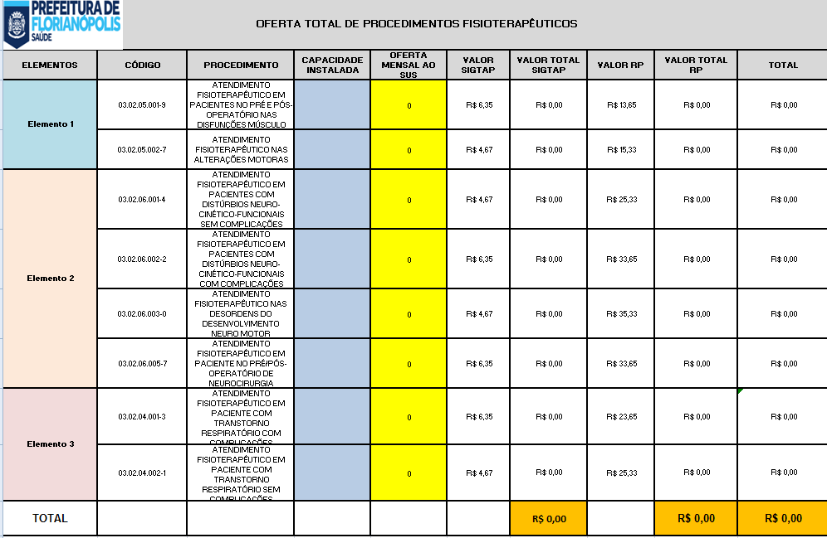

2º PASSO: | No campo azul Insira a quantidade de procedimento que o Serviço possui de capacidade instalada

3º PASSO: | No campo laranja Insira a quantidade Total de Serviços Fisioterapêuticos que será ofertado ao SUS

 |  | SERÁ PREENCHIDO AUTOMATICAMENTE | SERÁ PREENCHIDO AUTOMATICAMENTE
 |  |  | SERÁ PREENCHIDO AUTOMATICAMENTE

 |  |  |  | SERÁ PREENCHIDO AUTOMATICAMENTE

4º PASSO: | IMPRIMIR as planilhas da Aba Oferta Prestador

5º PASSO: | ANEXAR A IMPRESSÃO DO 4º PASSO AO OFÍCIO DA OFERTA DE PROCEDIMENTOS

